HRA Cover Page
 |  | 

HEALTH RISK ASSESSMENT REPORT

 | Company:
 | Name of Area:
 | Assessment For:
 | Assessment Date:

CONFIDENTIAL INFORMATION FOR THAI OIL GROUP USE ONLY

Matrix Rating
ตารางการประเมิน Exposure Rating

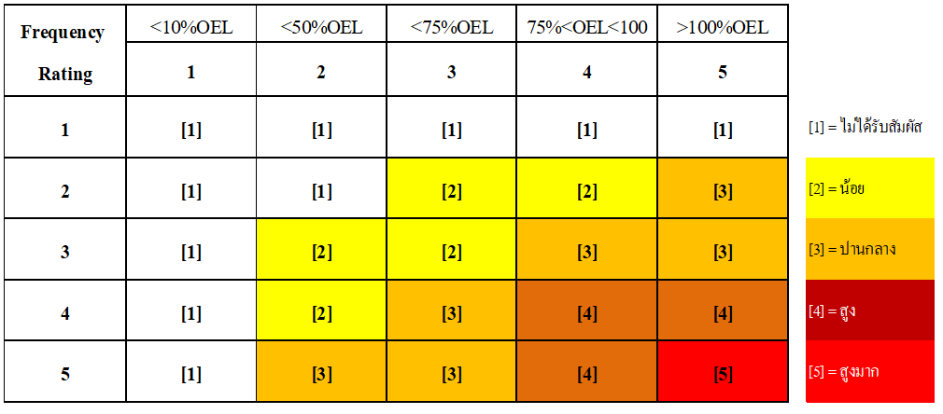

ตารางการประเมิน Initial Risk Rating

 | Frequency | Risk Rating
L1 | L1. สัมผัสปีละ 1 ครั้ง | Acceptable Risk
L2 | L2. สัมผัสปีละ 2 ครั้ง ถึงปีละ 3 ครั้ง | Low
L3 | L3. สัมผัสเดือนละ 2 ครั้ง ถึงเดือนละ 3 ครั้ง | Meduim
L4 | L4. สัมผัส 2 h ถึง 4 h ต่อเนื่องกันใน 1 กะ | High
L5 | L5. สัมผัสต่อเนื่องตลอดทั้งกะ | Very High

 | Exposure Level | Effective
L1 | L1. <10%OEL | Yes
L2 | L2. <50%OEL | No
L3 | L3. <75%OEL
L4 | L4. 75%OEL<EB<100%OEL | Hazard Type
L5 | L5. >100%OEL | Chemical Hazard
 |  | Physical Hazard
 | Exposure Rating | Biological Hazard
[1] | [1] = ไม่ได้รับสัมผัส | Ergonomic Hazard
[2] | [2] = น้อย
[3] | [3] = ปานกลาง

